UI界面
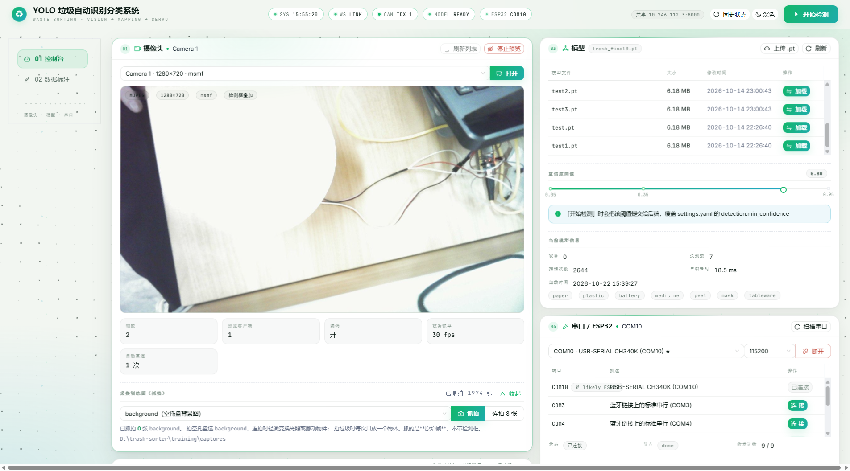
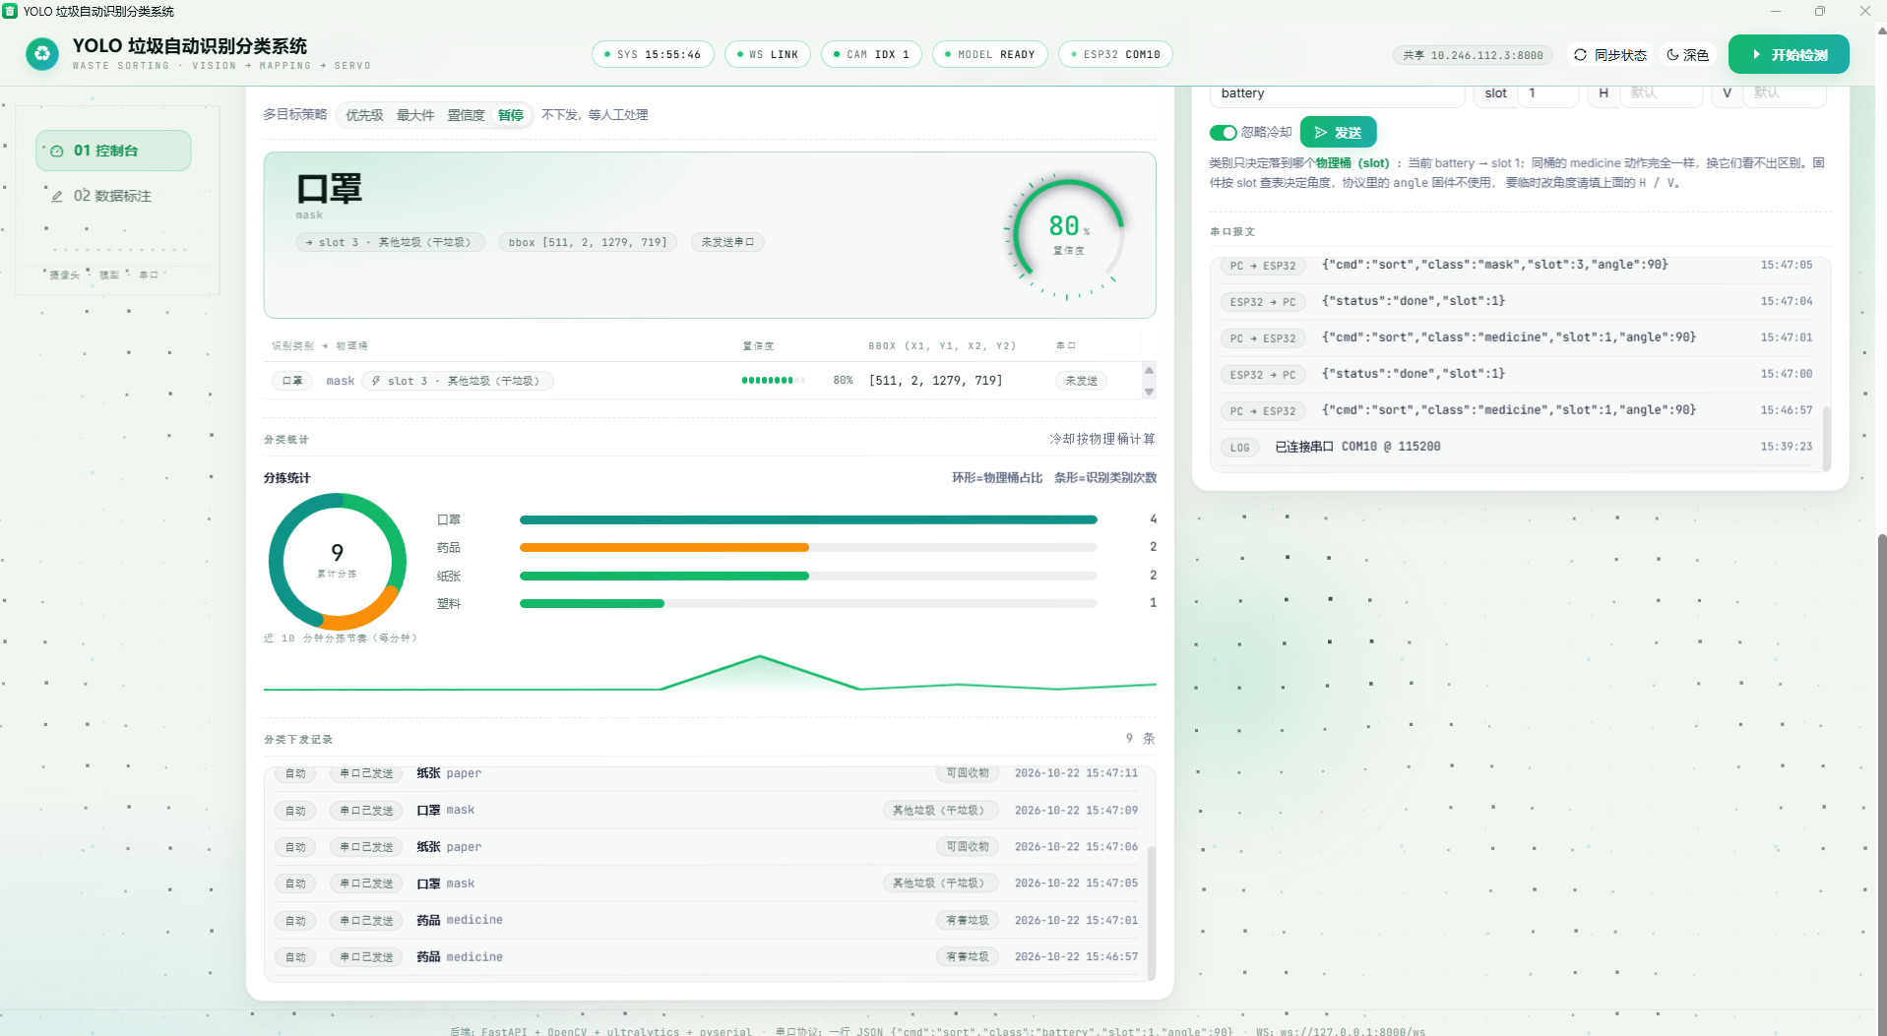
图1 顶部品牌与标题、右侧「开始检测」按钮
标题与副标题完整无截断；按钮在条件不足时禁用并提示，满足后可点击，运行中切换为红色「停止检测」。

图2 HUD 状态条（SYS / WS / CAM / MODEL / ESP32）
五段顺序固定；SYS 每秒步进且与本机时间一致；WS 断开转灰、恢复回 LINK；CAM 随开关显示设备序号或 OFF；MODEL 未加载 OFF、加载成功 READY；ESP32 未连接 OFF、连接后 ON。

图3 侧边导航（01 控制台 / 02 数据标注）
两项高亮随选中切换；页面切换后各自状态保留，不重新拉取摄像头 / 模型 / 串口。
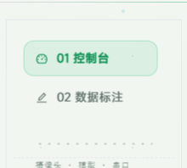

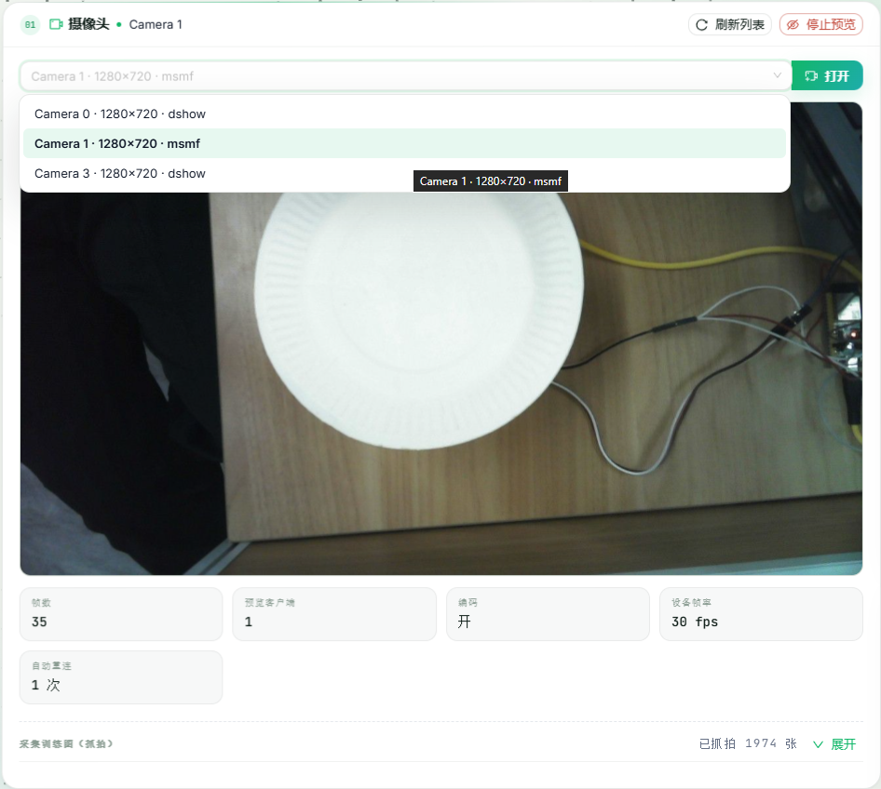
图4 摄像头卡片头与设备选择
下拉列出设备及分辨率与驱动；打开后卡片头显示「摄像头 · Camera N」；停止与恢复预览正常；刷新列表重新枚举设备。

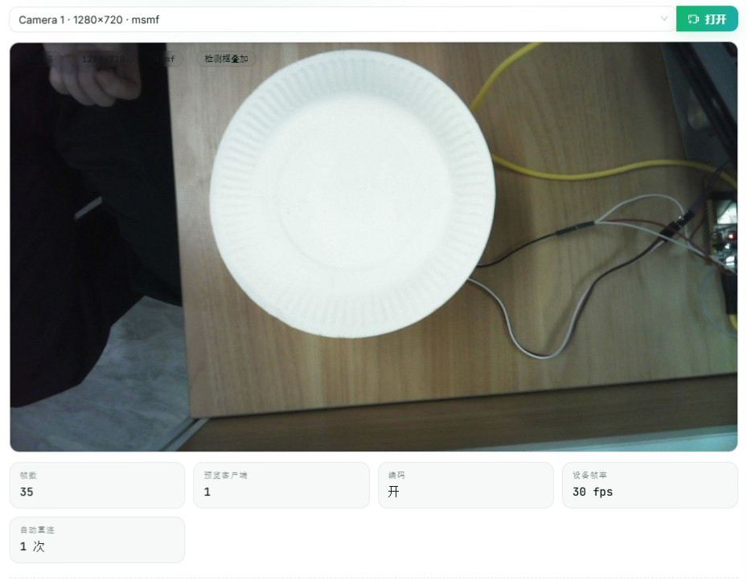
图5 视频预览区（MJPEG）
实时 MJPEG 画面流畅，检测框随目标叠加，编码与分辨率标签正确。

图6 摄像头运行统计
帧数、预览客户端、编码、设备帧率、重连次数五项实时更新，数值与画面一致。

图7 抓拍训练图区
显示已抓拍张数；单张抓拍后计数自增，图片落入训练集目录。

图8 识别结果卡片头指标
推理 FPS、单帧耗时、累计帧三项实时刷新，停止检测后归零。

图9 多目标策略切换
优先级 / 最大件 / 置信度 / 暂停四种策略单选，切换后立即生效。

图10 识别主结果与空状态
未检测时显示空状态；检测后主结果给出类别与置信度。
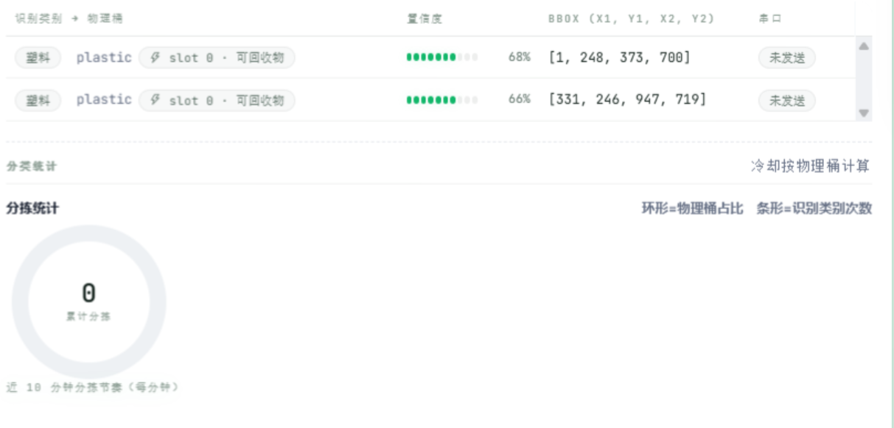

图11 置信度表盘
表盘随置信度百分比变化，指针与数字同步。

图12 类别 → 物理桶明细表
类别到物理桶的映射逐行列出，置信度与坐标同步展示。

图13 分拣统计图
环形图与条形图正确渲染，数值与统计口径一致。

图14 近 10 分钟分拣趋势
近 10 分钟折线按分钟聚合，可读具体数值。

图15 下发历史列表
下发历史逐条列出类别、桶位与冷却状态；冷却期内给出提示。

图16 模型管理卡片
权重列表标注「使用中」；切换模型后信息刷新；阈值滑块提交后覆盖 settings.yaml；模型信息六项完整。
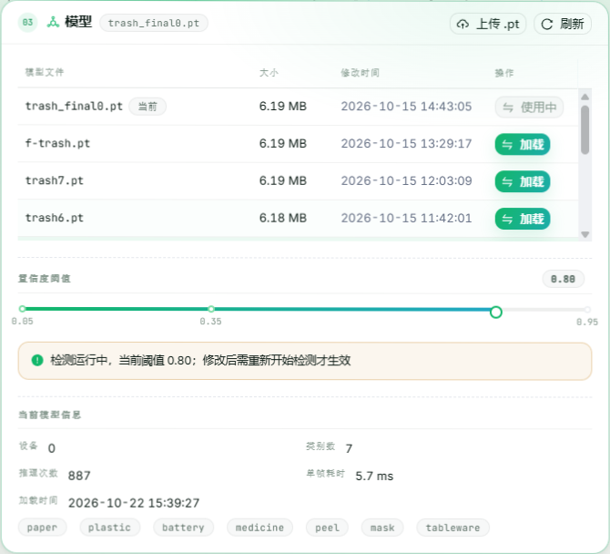

图17 串口管理卡片
端口按 CP210x / CH340 优先排序；扫描可刷新；连接后徽标变绿；未连接时发送给出提示；报文区滚动与计数正常。
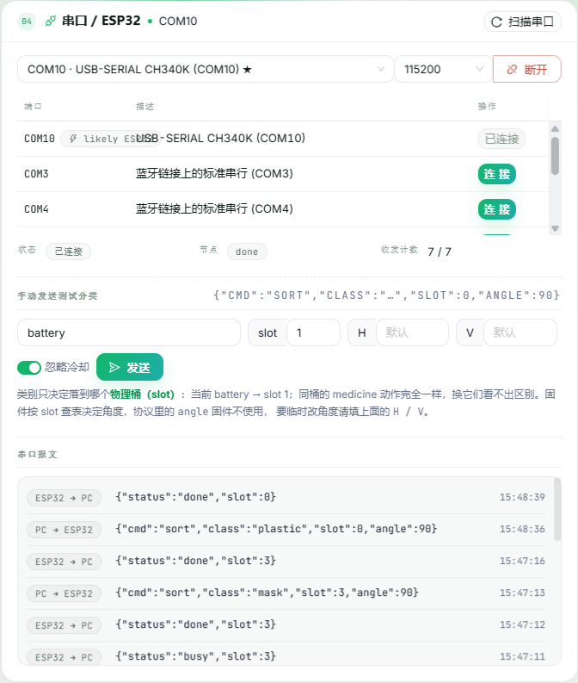

图18 数据标注页
图片列表、画布、画框与移动删除、保存后状态变化、增强设置交互均正常。
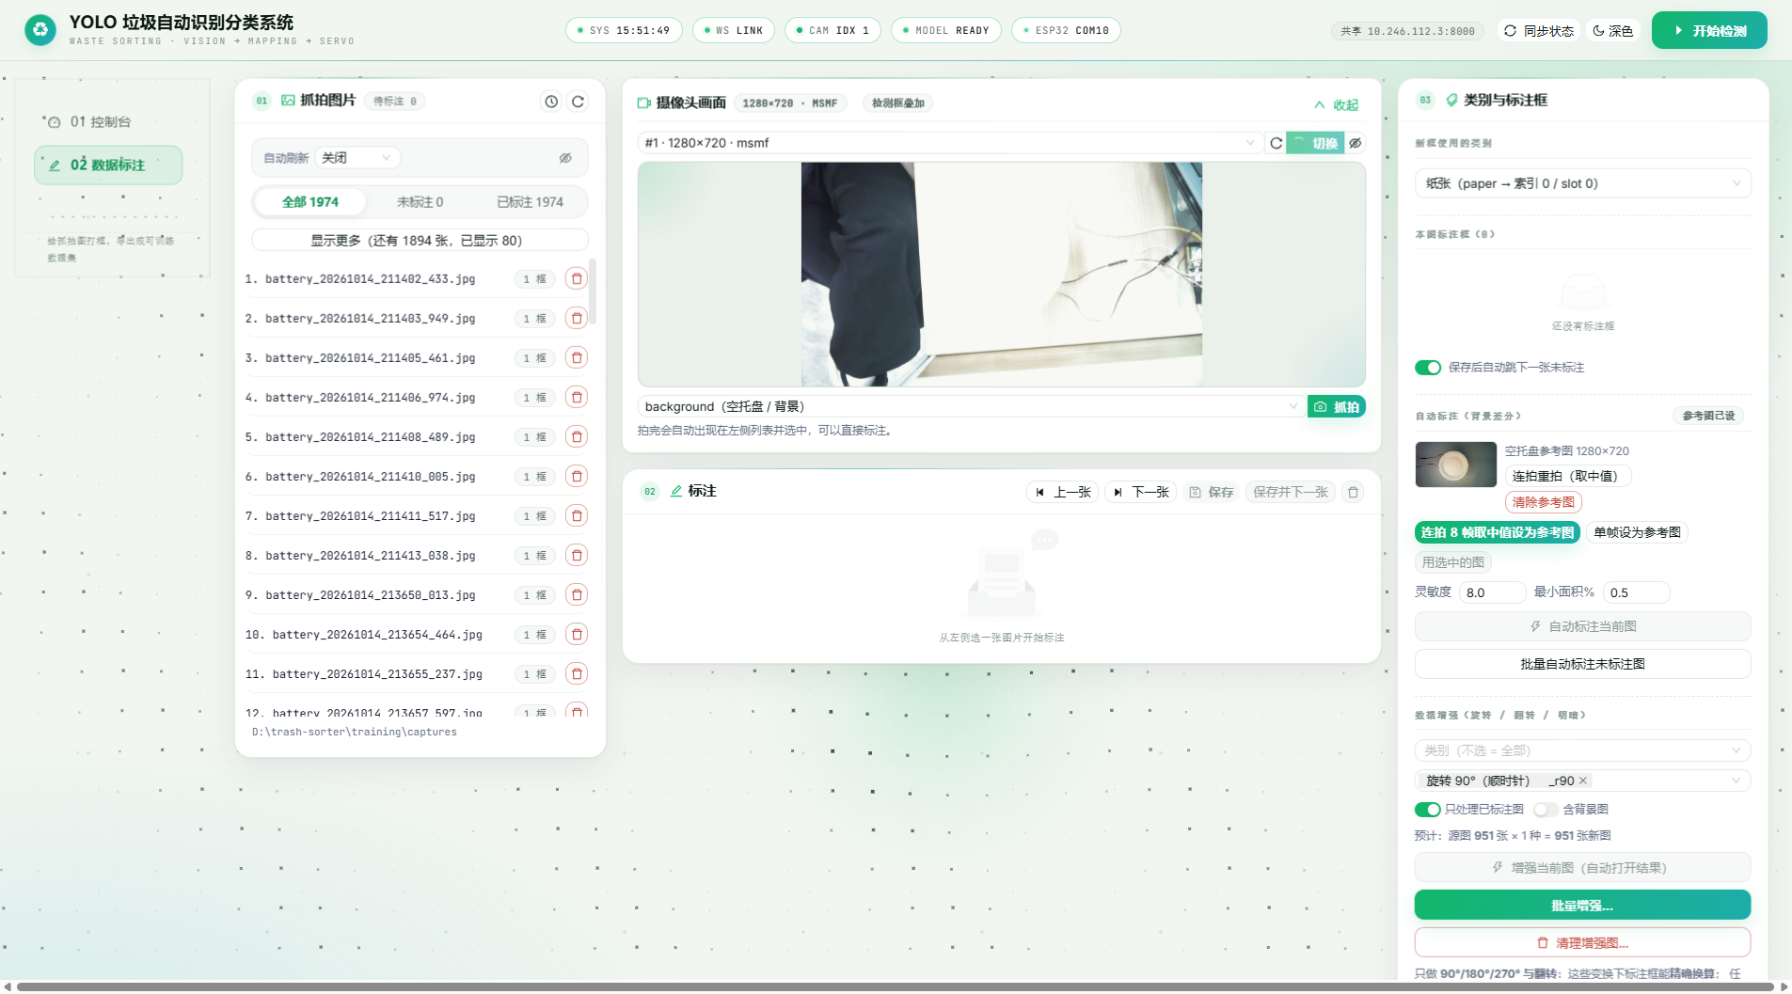

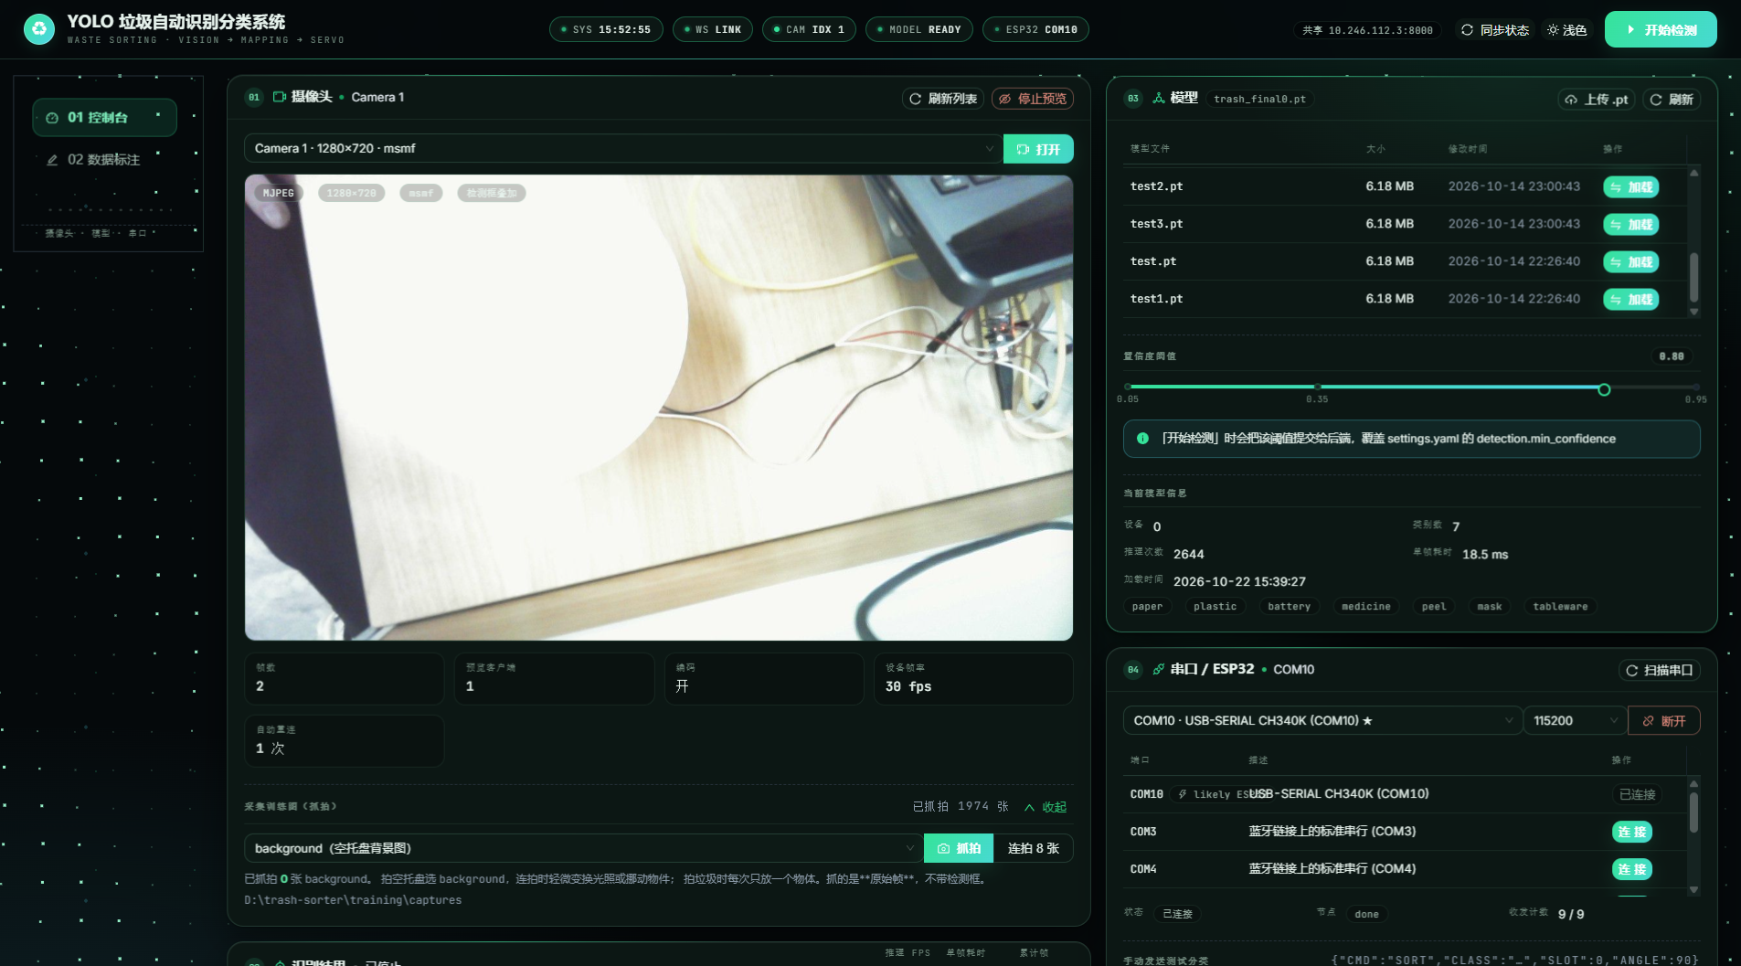
图19 深色主题全景
深色主题下各卡片色调统一、对比度足够，窗口缩放不错位，动效无掉帧。
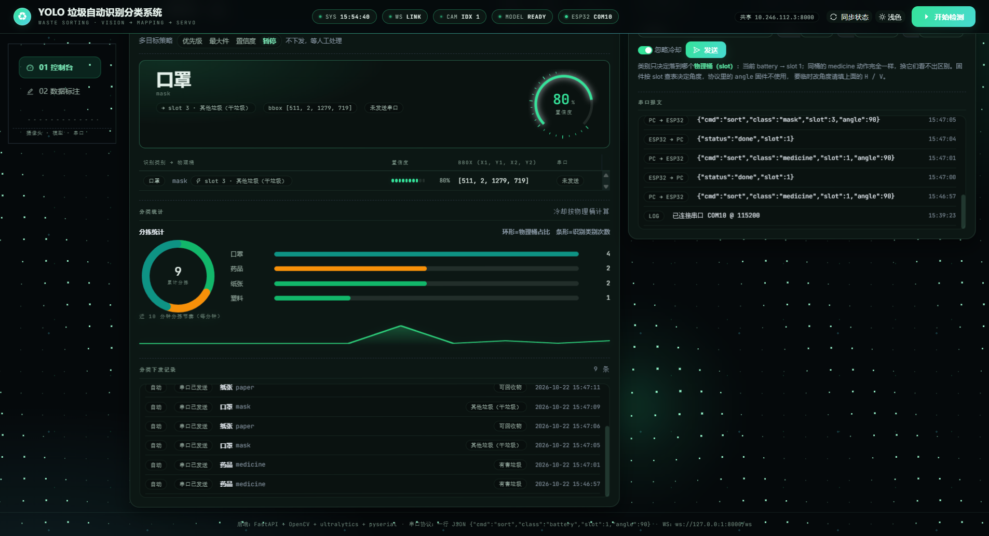

图20 浅色主题全景
浅色主题下同一组界面元素显示一致，与深色版布局对齐。

运行
图1 系统启动与界面首屏
双击启动后窗口正常出现并加载控制台首屏，无黑窗残留、无脚本报错。
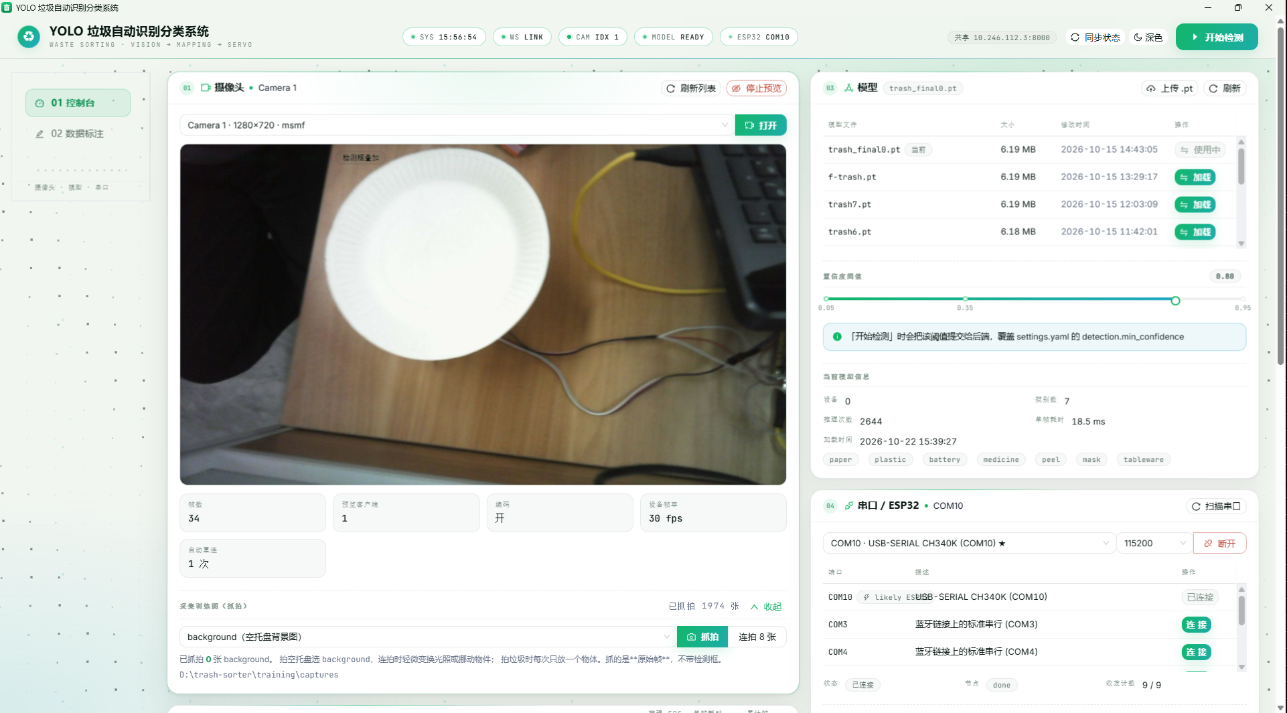

图3 关闭窗口后进程回收
关闭后后端随窗口退出，无 python 残留进程，8000 端口释放。
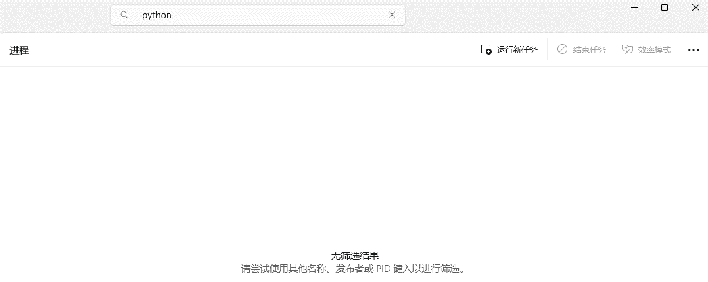

图4 检测启停与推理性能
启动检测后画面进入推理，FPS 与单帧耗时实时刷新；停止后回到空闲。
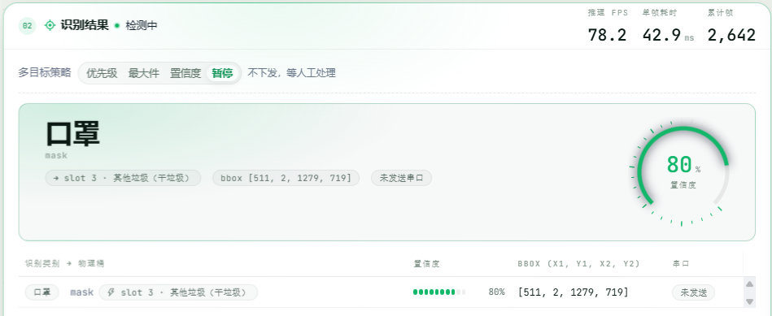

图5 七类识别画面
1
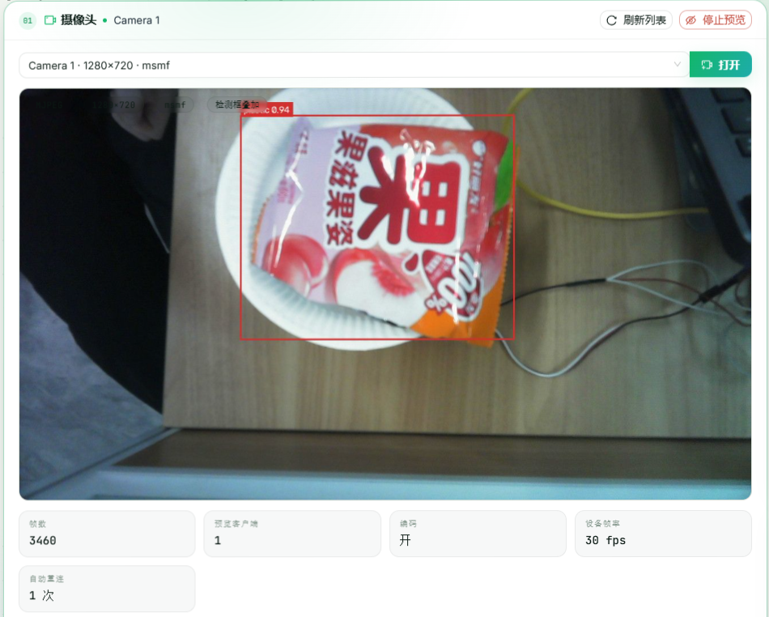
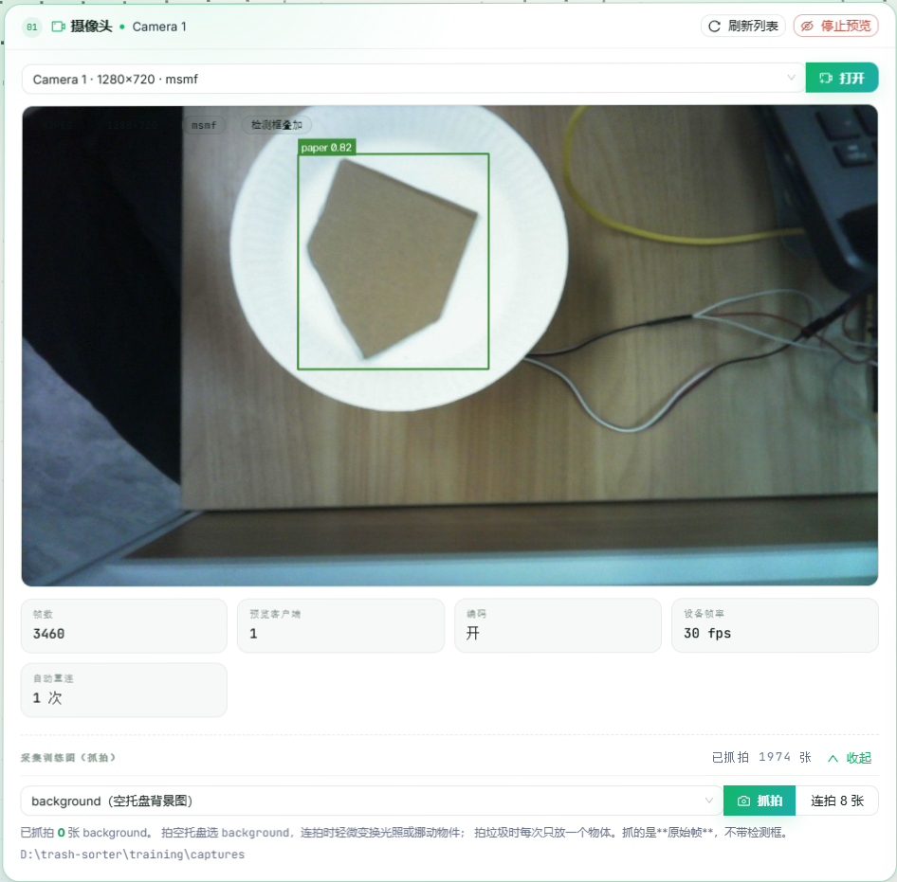
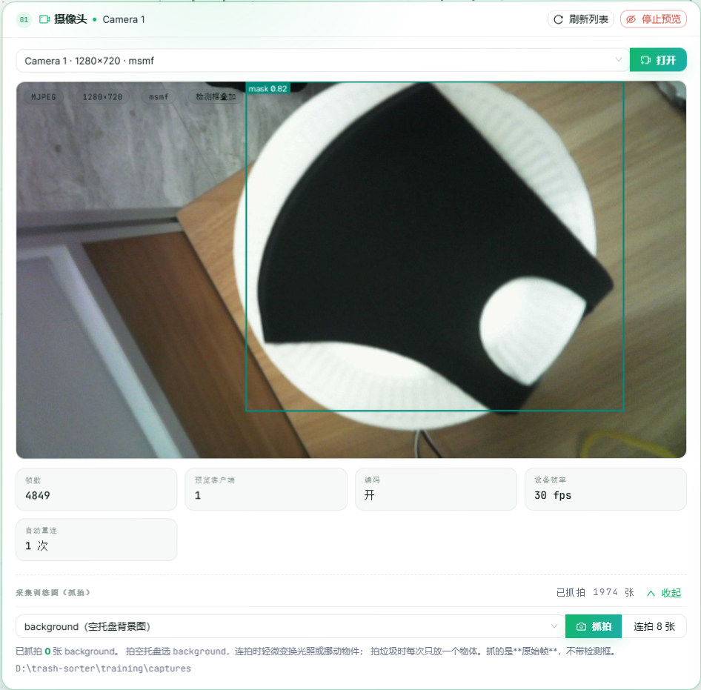
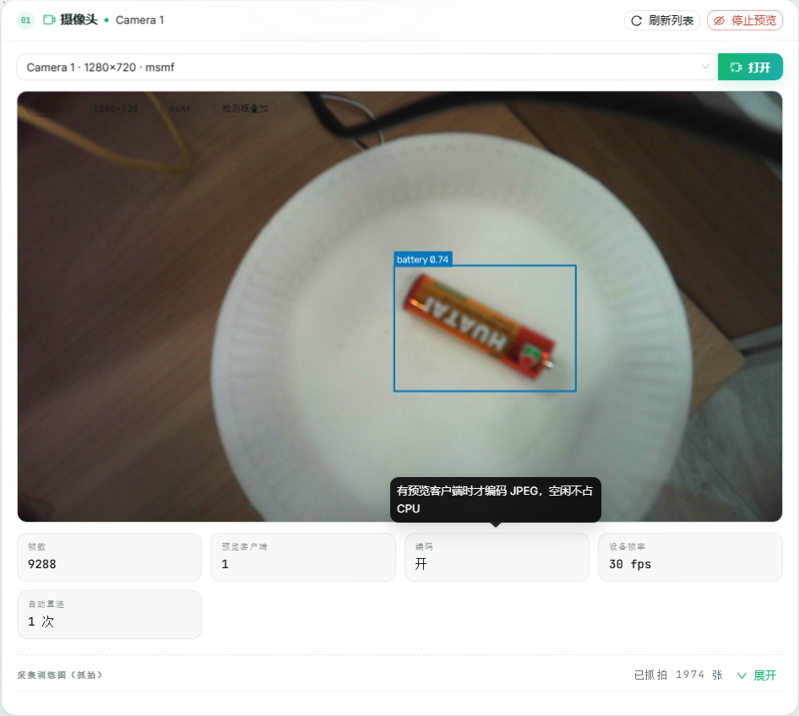
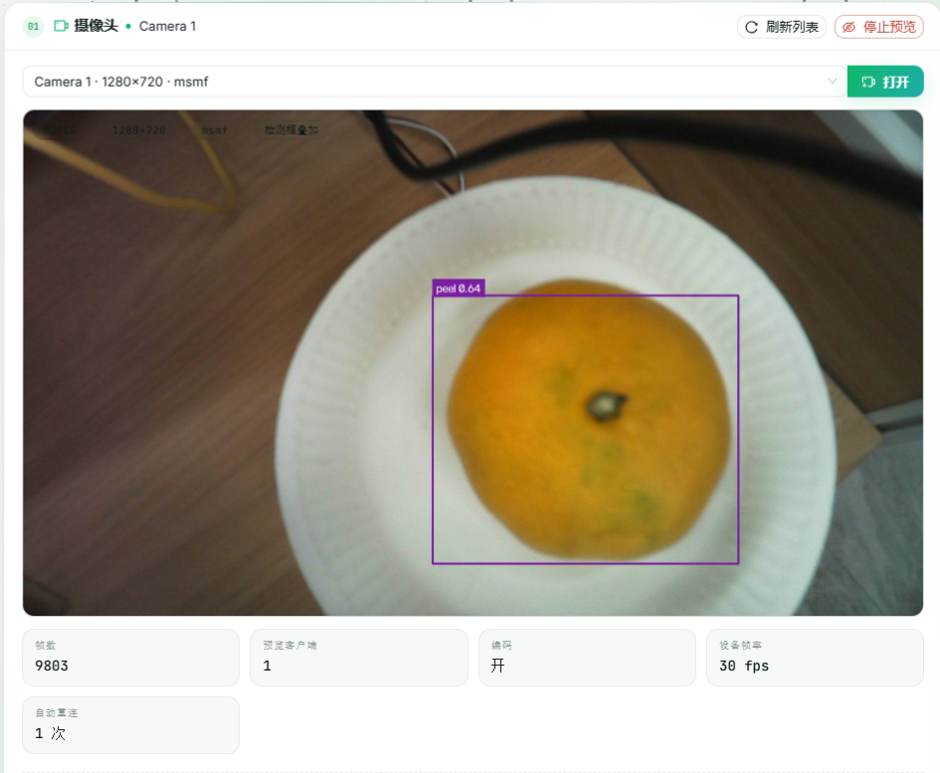
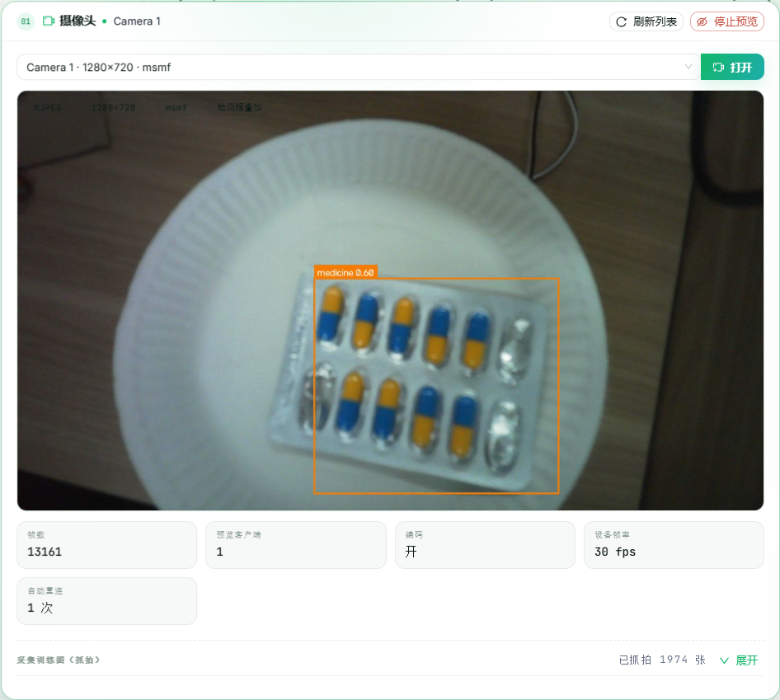

图6 摄像头与运行统计
空盘不误检。
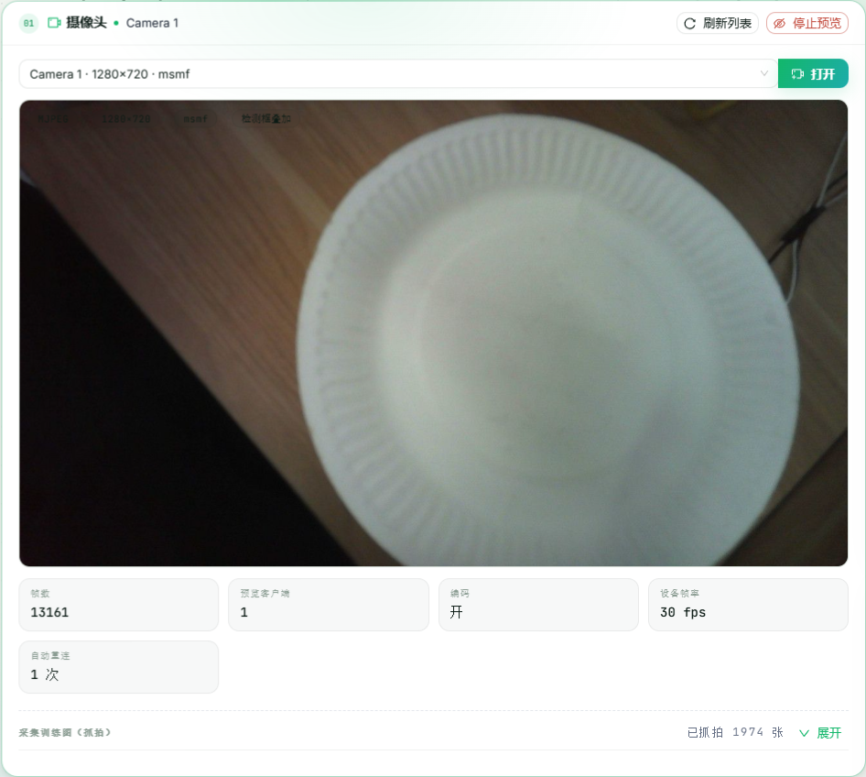

图7 物理落桶与下发记录
落桶与类别对应，下发记录与物理桶一致。

